상품제안서
그린파크 T/C66조끼 8종 | 상품코드: F02421

 |  |  |  |  |  |  | 02-412-0044 | www.easy1.co.kr
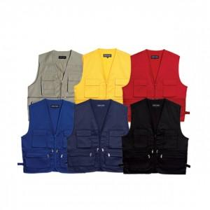

【상세/제작정보】 | .

【인쇄/포장옵션】 | 실크 / 별도문의

【공급단가】 | 수량 | 70~ | 200~ | 500~ | 1,000~ | 2,000~
*VAT별도 | 단가 | 7,020원 | 6,760원 | 6,500원 | 6,240원 | 6,080원

【상품 URL】 | https://dev.easy1.co.kr:443/src/goods_detail.php?gdno=2421

